상품제안서
명절선물세트 사조 혼합세트 6-3호 | 상품코드: F30131

 |  |  |  |  |  |  | 02-412-0044 | www.easy1.co.kr
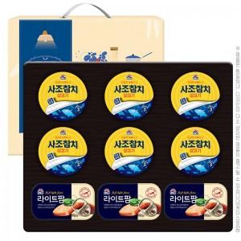

【상세/제작정보】 | <p><span style="font-size: 12pt;"><b>* 스티커 제작비용- 20000원별도</b></span></p><p><b><span style="font-size: 12pt;">* 배송비-&nbsp;</span><span style="color: rgb(17, 17, 17); font-family: &quot;Apple SD Gothic Neo&quot;, &quot;Malgun Gothic&quot;, &quot;맑은 고딕&quot;, sans-serif; font-size: 12pt;"> </span><span style="color: rgb(17, 17, 17); font-family: &quot;Apple SD Gothic Neo&quot;, &quot;Malgun Gothic&quot;, &quot;맑은 고딕&quot;, sans-serif; font-size: 12pt;">한박스 8개 5000원별도&nbsp;</span></b>​</p>

【인쇄/포장옵션】 | 스티커 / 포장불가능

【공급단가】 | 수량 | 50~ | 100~ | 500~ | 1,000~ | 2,000~
*VAT별도 | 단가 | 16,500원 | 16,230원 | 15,840원 | 15,440원 | 15,180원

【상품 URL】 | https://dev.easy1.co.kr:443/src/goods_detail.php?gdno=30131

